Sheet1
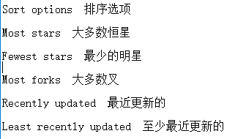
 |  |  | 解决Android studio导入项目卡死 | http://www.jianshu.com/p/e1c0b46e317c
 |  |  | AndroidStudio修改包名和项目名称 | http://blog.csdn.net/abc6368765/article/details/51803164
 |  |  | android studio中怎么在新窗口中打开项目 | http://www.jb51.net/softjc/429818.html
 |  |  | com.android.application' not found | http://blog.csdn.net/seafishyls/article/details/53572939 | 复制后把gradle版本更改成本地已经下载好的

个人惠普笔记本gradle版本 | 2.3.0 | 本地路径：G:\ruanjianyuan\studio\stu\gradle\m2repository\com\android\tools\build\gradle

cmd常用方法
d： | 进入D盘
cd test | 打开test文件夹
dir | 显示test文件目录
test2 | 打开test下test2文件

Git提交文件到指定仓库
git-bash.exe | 打开提交工具
cd | cd 到指定文件路径

